WEEKNUM
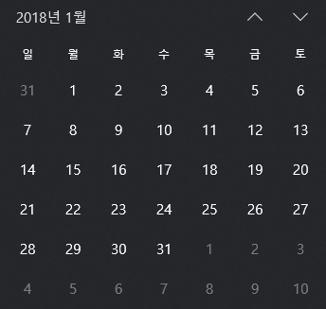
엑셀 WEEKNUM 함수
 | 날짜 | 주차
 | 2018-01-03 | 1 | =WEEKNUM(B3,1) | 시스템1
 | 2018-01-03 | 2 | =WEEKNUM(B4,13) | 시스템1
 | 2018-01-03 | 1 | =WEEKNUM(B5,21) | 시스템2

이 파일에 대한 설명은 http://xlworks.net에 가면 볼 수 있습니다.
http://xlworks.net/
©http://xlworks.net

ISOWEEKNUM
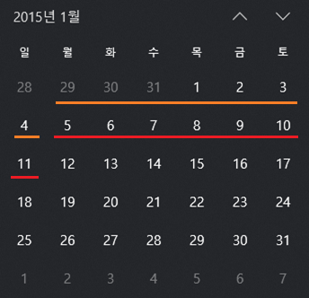
엑셀 ISOWEEKNUM 함수
 | 1월 1일이 속한 주가 첫주가 되는 경우(2015년)
 | 날짜 | 주차
 | 2014-12-28 | 52 | =ISOWEEKNUM(B4)
 | 2014-12-29 | 1 | =ISOWEEKNUM(B5)
 | 2014-12-30 | 1 | =ISOWEEKNUM(B6)
 | 2014-12-31 | 1 | =ISOWEEKNUM(B7)
 | 2015-01-01 | 1 | =ISOWEEKNUM(B8)
 | 2015-01-02 | 1 | =ISOWEEKNUM(B9)
 | 2015-01-03 | 1 | =ISOWEEKNUM(B10)
 | 2015-01-04 | 1 | =ISOWEEKNUM(B11)
 | 2015-01-05 | 2 | =ISOWEEKNUM(B12)
 | 2015-01-06 | 2 | =ISOWEEKNUM(B13)
 | 2015-01-07 | 2 | =ISOWEEKNUM(B14)
 | 2015-01-08 | 2 | =ISOWEEKNUM(B15)
 | 2015-01-09 | 2 | =ISOWEEKNUM(B16)
 | 2015-01-10 | 2 | =ISOWEEKNUM(B17)
 | 2015-01-11 | 2 | =ISOWEEKNUM(B18)
 | 2015-01-12 | 3 | =ISOWEEKNUM(B19)

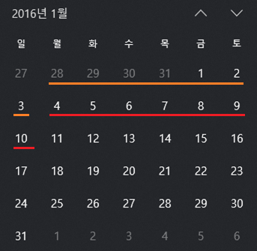
 | 1월 1일이 속한 주가 전년도의 마지막 주가 되는 경우(2016년)
 | 날짜
 | 2015-12-27 | 52 | =ISOWEEKNUM(B24)
 | 2015-12-28 | 53 | =ISOWEEKNUM(B25)
 | 2015-12-29 | 53 | =ISOWEEKNUM(B26)
 | 2015-12-30 | 53 | =ISOWEEKNUM(B27)
 | 2015-12-31 | 53 | =ISOWEEKNUM(B28)
 | 2016-01-01 | 53 | =ISOWEEKNUM(B29)
 | 2016-01-02 | 53 | =ISOWEEKNUM(B30)
 | 2016-01-03 | 53 | =ISOWEEKNUM(B31)
 | 2016-01-04 | 1 | =ISOWEEKNUM(B32)
 | 2016-01-05 | 1 | =ISOWEEKNUM(B33)
 | 2016-01-06 | 1 | =ISOWEEKNUM(B34)
 | 2016-01-07 | 1 | =ISOWEEKNUM(B35)
 | 2016-01-08 | 1 | =ISOWEEKNUM(B36)
 | 2016-01-09 | 1 | =ISOWEEKNUM(B37)
 | 2016-01-10 | 1 | =ISOWEEKNUM(B38)
 | 2016-01-11 | 2 | =ISOWEEKNUM(B39)

이 파일에 대한 설명은 http://xlworks.net에 가면 볼 수 있습니다.
http://xlworks.net/
©http://xlworks.net

WEENUM_ISOWEEKNUM비교
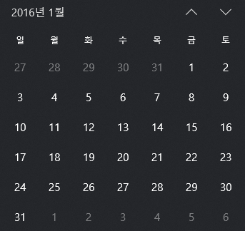
엑셀 WEEKNUM, ISOWEEKNUM 함수 비교
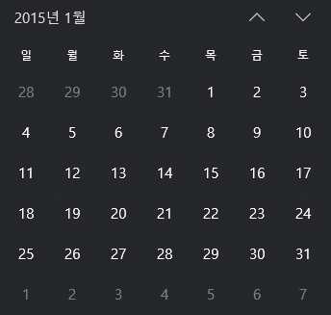

 |  | 시스템 1 | 시스템 2 |  | 시스템 1 - 13 (수요일이 시작일) |  | 시스템 1 | 시스템 2 |  | 시스템 1 - 13 (수요일이 시작일)
 | 날짜 | =WEEKNUM(B20,1) | =WEEKNUM(B20,21) | =ISOWEEKNUM(B20) | =WEEKNUM(B20,13) | 날짜 | =WEEKNUM(H20,1) | =WEEKNUM(H20,21) | =ISOWEEKNUM(H20) | =WEEKNUM(B20,12)
 | 2014-12-28 | 53 | 52 | 52 | 52 | 2015-12-28 | 53 | 53 | 53 | 52
 | 2014-12-29 | 53 | 1 | 1 | 52 | 2015-12-29 | 53 | 53 | 53 | 52
 | 2014-12-30 | 53 | 1 | 1 | 52 | 2015-12-30 | 53 | 53 | 53 | 53
 | 2014-12-31 | 53 | 1 | 1 | 53 | 2015-12-31 | 53 | 53 | 53 | 53
 | 2015-01-01 | 1 | 1 | 1 | 1 | 2016-01-01 | 1 | 53 | 53 | 1
 | 2015-01-02 | 1 | 1 | 1 | 1 | 2016-01-02 | 1 | 53 | 53 | 1
 | 2015-01-03 | 1 | 1 | 1 | 1 | 2016-01-03 | 2 | 53 | 53 | 1
 | 2015-01-04 | 2 | 1 | 1 | 1 | 2016-01-04 | 2 | 1 | 1 | 1
 | 2015-01-05 | 2 | 2 | 2 | 1 | 2016-01-05 | 2 | 1 | 1 | 1
 | 2015-01-06 | 2 | 2 | 2 | 1 | 2016-01-06 | 2 | 1 | 1 | 2
 | 2015-01-07 | 2 | 2 | 2 | 2 | 2016-01-07 | 2 | 1 | 1 | 2

이 파일에 대한 설명은 http://xlworks.net에 가면 볼 수 있습니다.
http://xlworks.net/
©http://xlworks.net

